Sayfa1
Toplam Fenolik Madde
 | kons. | absorbans
std1 | 20 | 0.073
std2 | 40 | 0.149
std3 | 80 | 0.226
std4 | 120 | 0.345
std5 | 160 | 0.461
std6 | 200 | 0.587
std7 | 250 | 0.702
std8 | 300 | 0.828

 |  |  | Gallik asit konsantrasyon (mg/L)
Numune | Absorbans | result
1 | 0.237 | 78.37
2 | 0.158 | 49.11
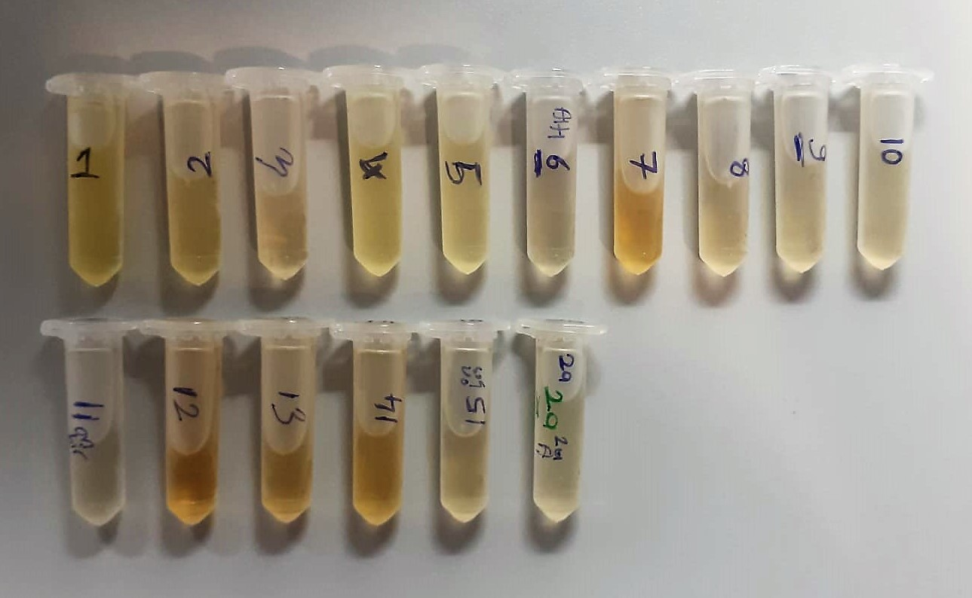
3 | 0.105 | 29.48
4 | 0.219 | 71.7
5 | 0.147 | 45.03
6 | 0.053 | 10.22
7 | 0.056 | 11.33
8 | 0.152 | 49.11
9 | 0.304 | 103.1
10 | 0.072 | 17.25
11 | 0.051 | 9.48
12 | 0.053 | 10.24
13 | 0.067 | 15.4
14 | 0.074 | 18
15 | 0.05 | 9.11
2A | 0.072 | 17.22

